DESCRIPCION
 | ELEVADOR VERTICAL SVU
 |  | TIPO DE ELEVADOR - Selección en función del recorrido máximo y huida
 |  |  | CON SUSPENSION 1:1
 |  |  |  | Recorrido máximo | 3,3 mts. Hay que prestar atención a la huída ya que la altura de columna que sobresale desde el nivel de la última parada es variable
 |  |  |  | Paradas máximas | 3
 |  |  | CON SUSPENSION 2:1
 |  |  |  | Recorrido máximo | 10 mts, la columna sobresale 1,3mts desde el nivel de la última parada
 |  |  |  | Paradas máximas | 4

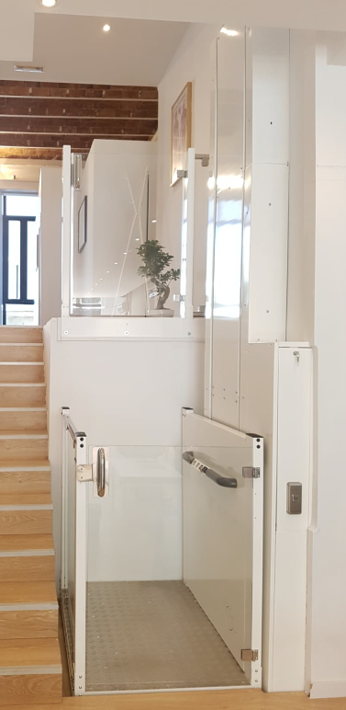
HUECO ABIERTO | HUECO ABIERTO CUMPLIENDO PRESCRIPCIONES DE DIRECTIVA 2006/42/CE | OPCIONES OBLIGATORIAS |  |  |  | OPCIONES MÍNIMAS (elegir, al menos, una de cada)
 |  |  | PLACA DE INSTRUCCIONES PERSONALIZADA (METACRILATO INCRUSTADO A COLOR)
 |  |  |  |  |  |  | TIPO DE PULSADORES DE RELLANO
 |  | OPCIONES INCLUIDAS DE SERIE |  |  |  | BOTONERA DE RELLANO CON LLAVÍN
 |  |  | HABILITACIÓN DE FUNCIONAMIENTO DE CABINA MEDIANTE SOFTWARE. Requiere que se active mediante pulsador exterior. |  |  | BOTONERA DE RELLANO CON PULSADOR
 |  |  | PRESOSTATO DE CARGA CON INDICADOR LUMINOSO Y ACÚSTICO |  |  | BOTONERA DE RELLANO CON PULSADOR INALÁMBRICO
 |  |  | PULSADOR DE ALARMA EN CABINA
 |  |  | SUELO DE ALUMINIO ANTIDESLIZANTE |  |  |  | TIPO DE ACCESO
 |  |  | VELOCIDAD 0,15m/s |  |  | ACCESO 0º
 |  |  | ACOMETIDA 220V monofásica |  |  | ACCESO 90º
 |  |  | VVVF EN SUBIDA Y 2 VELOCIDADES EN BAJADA |  |  | ACCESO 180º
 |  |  | UPS PARA RESCATE EN CASO DE FALLO DE CORRIENTE |  |  | ACCESO 270º
 |  |  | BANDEJA ANTIAPLASTAMIENTO EN FONDO DE CABINA
 |  |  | PULSADORES CON LUMINOSO, BRAILE Y RELIEVE |  |  |  | TIPO DE PUERTAS Y PASO LIBRE
 |  |  | PREPARACIÓN PARA TELÉFONO EN CABINA |  |  | SEMIPUERTA/S RELLANO 500 a 1.000
 |  |  | PINTURA EPOXI EN COLUMNA Y CABINA BICOLOR (BLANCO y GRIS GRAFITO) |  |  | SEMIPUERTA/S CABINA 500 a 1.000
 |  |  | CUADRO DE MANIOBRA EN COLUMNA |  |  | PUERTAS RELLANO FULL GLASS 2.000 DE 500 A 1.000
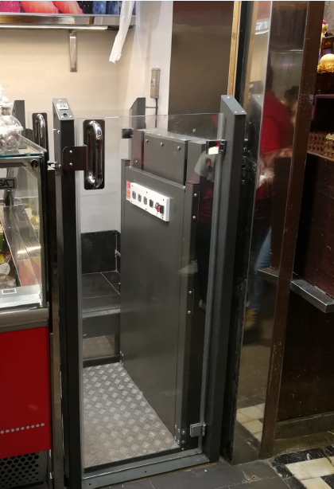
HUECO CERRADO | HUECO CERRADO CUMPLIENDO PRESCRIPCIONES DE DIRECTIVA 2006/42/CE | OPCIONES OBLIGATORIAS |  |  |  | PUERTA SEMIAUTO RAL 7032 2.000 DE 500 A 1.000 MIRILLA PEQUEÑA
 |  |  | PLACA DE INSTRUCCIONES PERSONALIZADA (METACRILATO INCRUSTADO A COLOR) |  |  | PUERTA SEMIAUTOMATICA RAL 7032 2.000 DE 500 A 1.000 GRAN MIRILLA
 |  |  | ACCESORIOS HUECO CERRADO
 |  |  | FOTOCELULA EN PASAMANOS (RIESGO DE COLISION CON OBJETOS A DISTANCIA MENOR 100mm) |  |  |  | TIPO DE ENVÍO
 |  |  | PUERTAS DE 2MTS EN TODAS LAS PLANTAS. SE ADMITE LA EXCEPCION DE LA ÚLTIMA PUERTA EN 1,2MTS. |  |  | TRANSPORTE NACIONAL (ESPAÑA PENINSULAR DIRECTO A INSTALACIÓN)
 |  |  | TELEFONO EN CABINA (GÓNDOLA O SUMINISTRADO POR EL INSTALADOR) |  |  | TRANSPORTE NO INCLUIDO
 |  |  | DINTEL DE CABINA CON ILUMINACIÓN |  |  | TRANSPORTE NACIONAL (ESPAÑA PENINSULAR SOLO ALMACEN CLIENTE)
 |  | OPCIONES INCLUIDAS DE SERIE |  |  |  | Observaciones
 |  |  | HABILITACIÓN DE FUNCIONAMIENTO DE CABINA MEDIANTE SOFTWARE. Requiere que se active mediante pulsador exterior.
 |  |  | PRESOSTATO DE CARGA CON INDICADOR LUMINOSO Y ACÚSTICO |  |  |  | MAXIMA MEDIDA DE CABINA
 |  |  | PULSADOR DE ALARMA EN CABINA |  |  | CON CHASIS NORMAL: 1.100 INTERIOR
 |  |  | SUELO DE ALUMINIO ANTIDESLIZANTE |  |  | CHASIS REFORZADO CARGA ESPECIAL: 1.400
 |  |  | VELOCIDAD 0,15m/s
 |  |  | ACOMETIDA 220V monofásica |  |  |  | MAXIMA CARGA CABINA
 |  |  | VVVF EN SUBIDA Y 2 VELOCIDADES EN BAJADA |  |  | CON CHASIS NORMAL: 385 Kg
 |  |  | UPS PARA RESCATE EN CASO DE FALLO DE CORRIENTE |  |  | CHASIS REFORZADO CARGA ESPECIAL: 500 Kg
 |  |  | BANDEJA ANTIAPLASTAMIENTO EN FONDO DE CABINA
 |  |  | PULSADORES CON LUMINOSO, BRAILE Y RELIEVE |  |  |  | MAXIMA CABINA
 |  |  | PREPARACIÓN PARA TELÉFONO EN CABINA |  |  | CABINA NORMAL: 1.100x1.400
 |  |  | PINTURA EPOXI EN COLUMNA Y CABINA BICOLOR (BLANCO y GRIS GRAFITO) |  |  | CABINA REFORZADA CARGA ESPECIAL: 1.250x1.600
 |  |  | CUADRO DE MANIOBRA EN COLUMNA
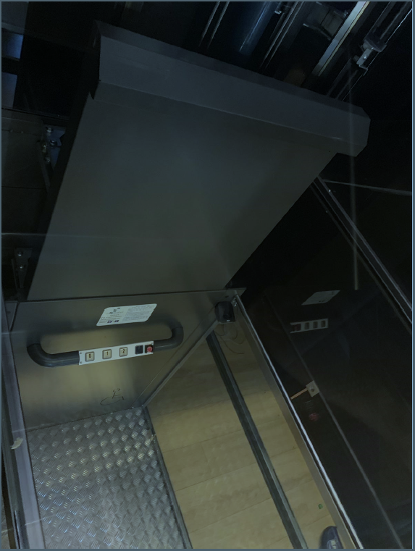
 | HUECO CERRADO CUMPLIENDO PRESCRIPCIONES DE NORMA EN 81/41 | OPCIONES OBLIGATORIAS |  |  |  | Tipología de acabados decorativos
 |  |  | PLACA DE INSTRUCCIONES PERSONALIZADA (METACRILATO INCRUSTADO A COLOR)
 |  |  | ACCESORIOS HUECO CERRADO
 |  |  | FOTOCELULA EN PASAMANOS (RIESGO DE COLISION CON OBJETOS A DISTANCIA MENOR 100mm) |  |  |  | ACABADOS EN IMPRIMACION
 |  |  | FOTOCELULA EN EMBARQUE/S CABINA |  |  | ESTANDAR: BLANCO Y GRIS GRAFITO
 |  |  | PUERTAS DE 2MTS EN TODAS LAS PLANTAS SIN EXCEPCIÓN |  |  | BAJO PEDIDO: CUALQUIER CONBINACIÓN CON COLORES RAL
 |  |  | TELEFONO EN CABINA (GÓNDOLA O SUMINISTRADO POR EL INSTALADOR)
 |  |  | DINTEL DE CABINA CON ILUMINACIÓN |  |  |  | ACABADOS EN ACERO INOXIDABLE
 |  |  | CUADRO DE MANIOBRA TIPO ARMARIO MS-K |  |  | INOXIDABLE 304 SATINADO o BRILLO
 |  | OPCIONES INCLUIDAS DE SERIE |  |  |  | INOXIDABLE 316 SATINADO
 |  |  | HABILITACIÓN DE FUNCIONAMIENTO DE CABINA MEDIANTE SOFTWARE. Requiere que se active mediante pulsador exterior.
 |  |  | PRESOSTATO DE CARGA CON INDICADOR LUMINOSO Y ACÚSTICO |  |  |  | TIPOS DE PROTECCIÓN
 |  |  | PULSADOR DE ALARMA EN CABINA |  |  | ESTANDAR: Para interiores
 |  |  | SUELO DE ALUMINIO ANTIDESLIZANTE |  |  | IP21: Preparada para exterior NO mojable (en acero o pintada)
 |  |  | VELOCIDAD 0,15m/s |  |  | IP65: SOLO en ACERO INOXIDABLE (304 o 316)
 |  |  | ACOMETIDA 220V monofásica
 |  |  | VVVF EN SUBIDA Y 2 VELOCIDADES EN BAJADA
 |  |  | UPS PARA RESCATE EN CASO DE FALLO DE CORRIENTE
 |  |  | BANDEJA ANTIAPLASTAMIENTO EN FONDO DE CABINA
 |  |  | PULSADORES CON LUMINOSO, BRAILE Y RELIEVE
 |  |  | PREPARACIÓN PARA TELÉFONO EN CABINA
 |  |  | PINTURA EPOXI EN COLUMNA Y CABINA BICOLOR (BLANCO y GRIS GRAFITO)
 |  |  | CUADRO DE MANIOBRA EN COLUMNA
 |  | SE RECOMIENDA REVISAR EL DOCUMENTO DEL SIGUIENTE ENLACE
 |  | https://www.linkedin.com/posts/alvarogobernadocontrolgestion_aplicaci%C3%B3n-de-elevadores-verticales-activity-6602959356646563840-hNV6

MEDIDAS
 | ELEVADOR SVU SUSPENSIÓN 1:1
 |  | 180º | 0º |  | 90º |  | TRIPLE
 |  | COLUMNA LATERAL | COLUMNA FONDO | COLUMNA LATERAL | COLUMNA LATERAL | COLUMNA FONDO | COLUMNA LATERAL
VARIABLES | ANCHO HUECO | 1150 | 960 | 1150 | 1195 | 1505 | 1195
 | FONDO HUECO | 1350 | 1545 | 1355 | 1505 | 1195 | 1505
 | ANCHO CABINA MÁXIMO | 800 | 800 | 800 | 900 | 1400 | 900
 | FONDO CABINA MÁXIMO | 1300 | 1250 | 1250 | 1400 | 900 | 1400
 | PASO LIBRE DE PUERTAS MÁXIMO A | 800 | 800 | 800 | 850 | 1000 | 850
 | PASO LIBRE DE PUERTAS MÁXIMO B | 800 |  |  | 1000 | 850 | 1000
 | PASO LIBRE DE PUERTAS MÁXIMO C |  |  |  |  |  | 850

 |  | 180º | 0º |  | 90º |  | TRIPLE
 |  | COLUMNA LATERAL | COLUMNA FONDO | COLUMNA LATERAL | COLUMNA LATERAL | COLUMNA FONDO | COLUMNA LATERAL
 | ANCHO HUECO NECESARIO | 1150 | 960 | 1150 | 1195 | 1505 | 1195
 | FONDO HUECO NECESARIO | 1350 | 1545 | 1355 | 1505 | 1195 | 1505
VARIABLES | ANCHO CABINA | 800 | 800 | 800 | 900 | 1400 | 900
 | FONDO CABINA | 1300 | 1250 | 1250 | 1400 | 900 | 1400
 | PASO LIBRE DE PUERTAS MÁXIMO A | 800 | 800 | 800 | 850 | 1000 | 850
 | PASO LIBRE DE PUERTAS MÁXIMO B | 800 |  |  | 1000 | 850 | 1000
 | PASO LIBRE DE PUERTAS MÁXIMO C |  |  |  |  |  | 850

 | FOSO | 100 |  |  | FOSOS MINIMOS
 | RECORRIDO | 4310 |  |  |  | Sin fuelle | Con Fuelle
 | ExtraRdo. | 100 |  |  | 800x1300 | 100 | 170
 | HUIDA DE LA INSTALACION | 3000 |  |  | 900x1400 | 100 | 170
 | TIPO PISTON | T | (S=simple; T="telescopico") |  | 1100x1400 | 130 | 200
 | LA COLUMNA ENTRA EN EL HUECO, OK

 | Hcol= | 7250 | Altura TOTAL de columna (APOYADO EN FOSO)
 | Htecnica= | 2840 | Lo que sobre sale la columna desde la ultima planta

180 º |  |  | 0 º |  |  | 90º
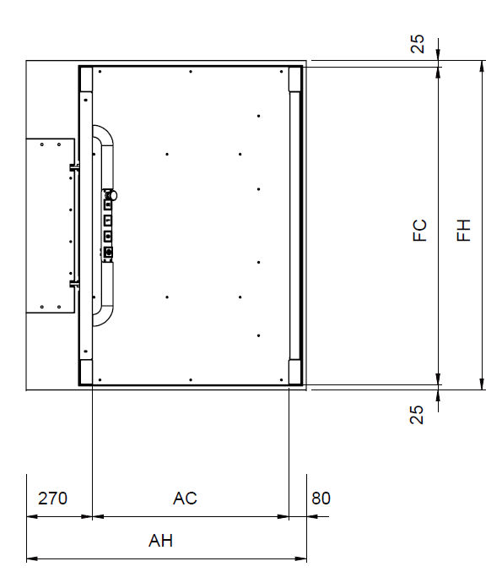
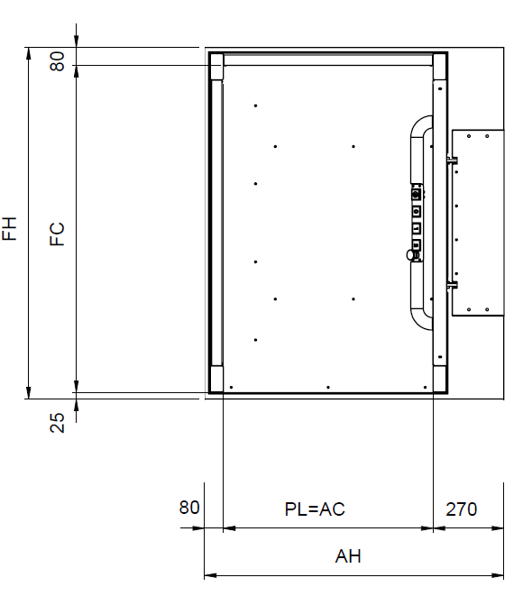
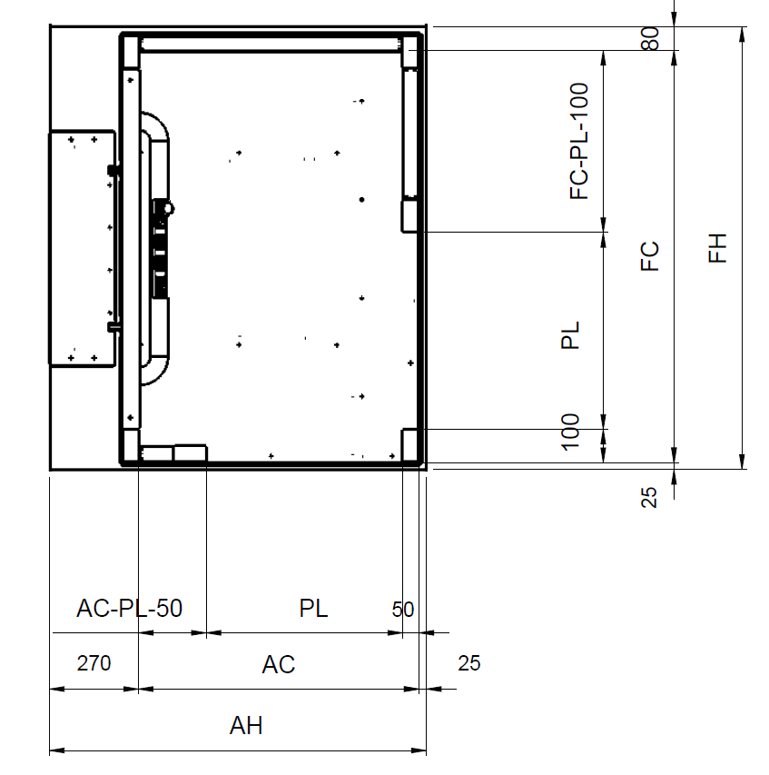

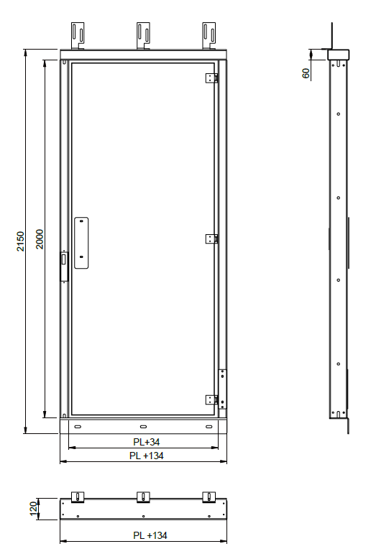
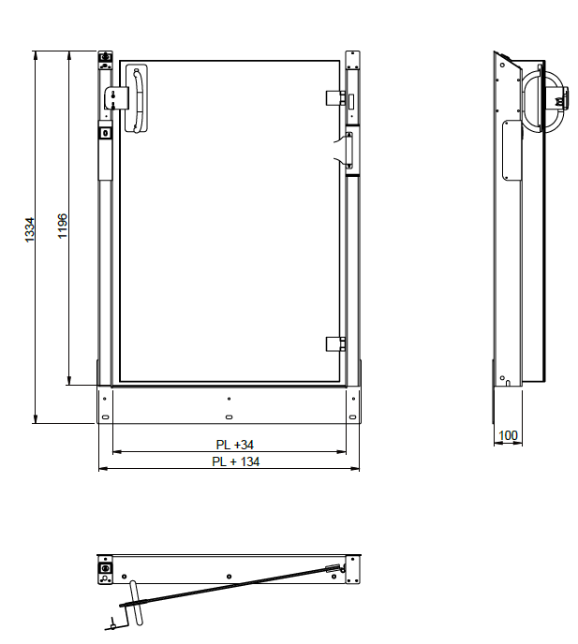
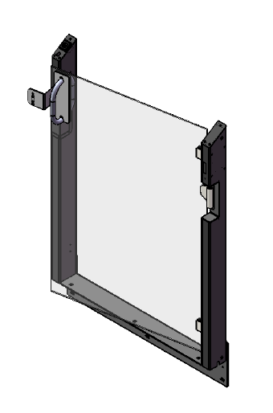
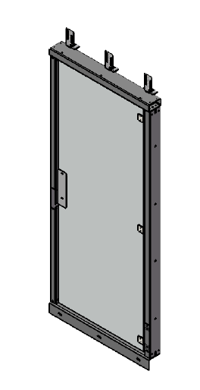

 |  | FULL GLASS |  | SEMI PUERTA

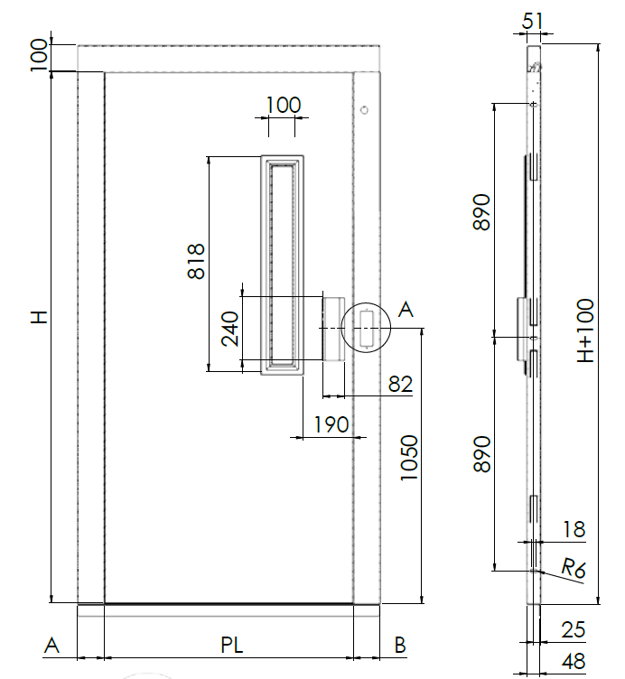
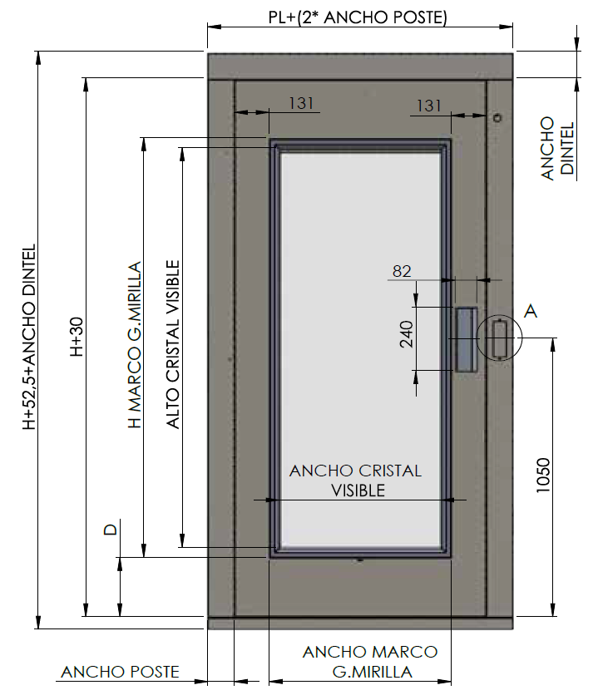
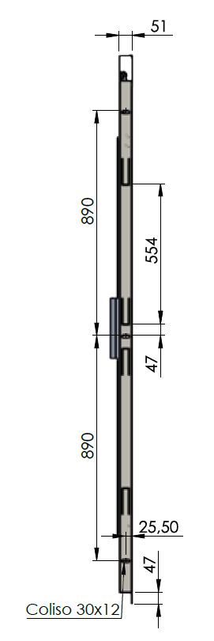

CON MIRILLA |  | ANCHO POSTE = A = B = 75mm |  | CON GRAN MIRILLA

ARMARIO MS-K |  |  |  |  | ARMARIO INTEMPERIE
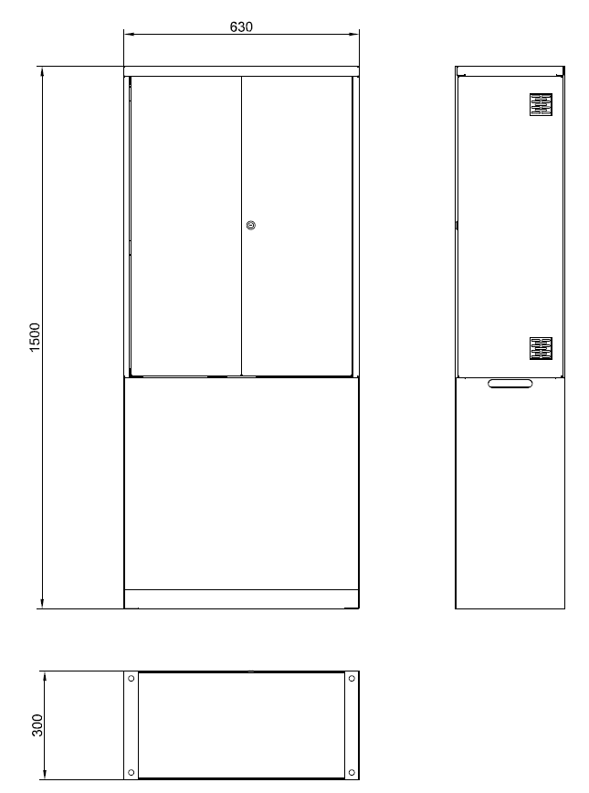

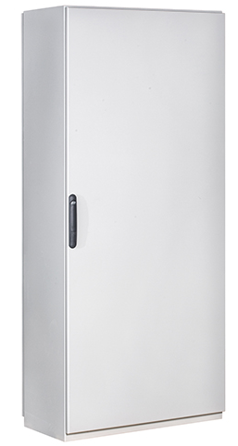
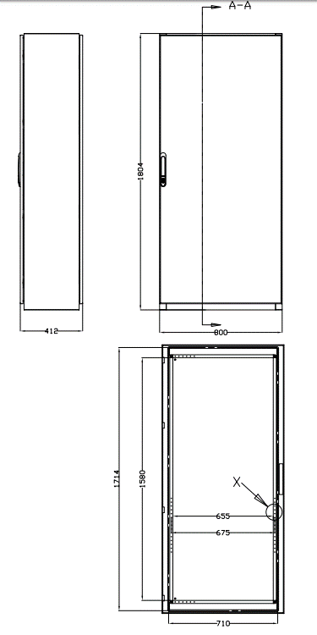

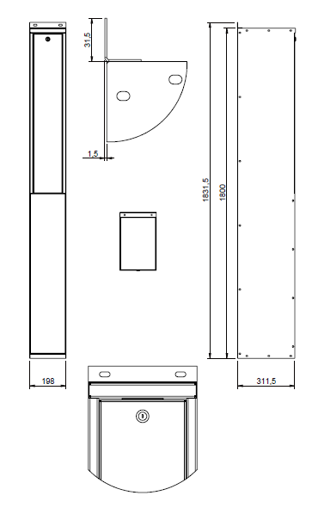

ARMARIO EN COLUMNA

